工作表1
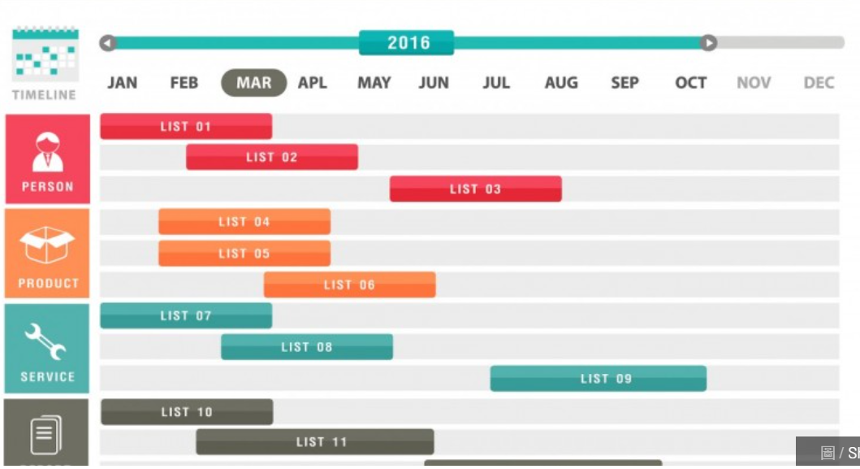
編號 | 任務名稱 | 9月 | 10月 | 11月 | 12月 | 1月 | 2月 | 3月 | 4月
1 | 題目討論
2 | 可行性分析
3 | 學習所需程式
4 | 劇情設計
5 | 第一次報告文件
6 | 角色建模
7 | 場景建模
8 | 物品建模
9 | Demo第一版
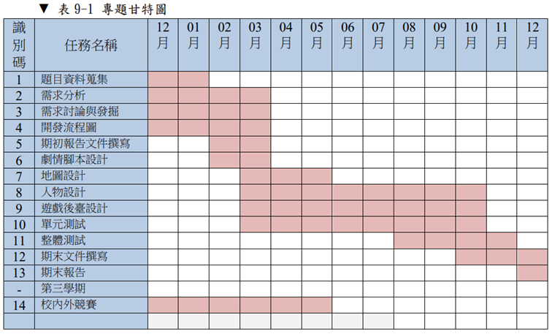
10 | 遊戲後臺設計
11 | Demo第二版
12 | 各別功能測試
13 | 單元測試
14 | 整體測試
15 | 第一次專題發表

